Uppg 1
Uppg 1
Fyll i resterande tal, som ska sluta med 50. Lägg en formel i E27 som räknar ut MEDIANEN av alla de 50 talen. Svaret ska uppdateras automatiskt om man ändrar något av talen. E27 ska visas med två decimaler.
Formatera sedan enligt bilden med kantlinjer och cellfyllning. När du väljer Justering ska du välja Vänster, Indraget ska vara 1. Talformatet i cellerna ska visa talen enligt bilden nere till höger.

1 | 11 | 21 | 31 | 41
2 | 12

Uppg 2
Försäljning hösten 2010

 | Januari | Februari | Mars | April | Maj | Juni | Summa | Medel
Stina | 4 | 17 | 9 | 8 | 12 | 5
Kent | 6 | 7 | 10 | 14 | 20 | 28
Håkan | 9 | 10 | 14 | 17 | 23 | 31
Pia | 4 | 5 | 7 | 10 | 14 | 18
Summa
Medel
Min
Max

Uppg 2
Skriv formler i de vita cellerna som går att autofylla. Alla Medel-celler ska visa värden med 1 decimal. De andra uträkningarna ska visa heltal. Centrera alla uträkningsceller och högerställ alla talceller.
(Kolla bilden)

Uppg 3
Personlig budget

 | Januari | Februari | Mars | Totalt
Inkomster | 10230 | 9800 | 10230 | ?
Utgifter | 8890 | 10100 | 8290 | ?
Återstår | ? | ? | ? | ?

Uppg 3a
Räkna ut summan i E4 med en formel som du autofyller ner till och med E6. Gör en uträkning i B6, som du autofyller ut till och med E6. Formatera alla cellerna med tal som valuta (kr) med 2 decimaler.

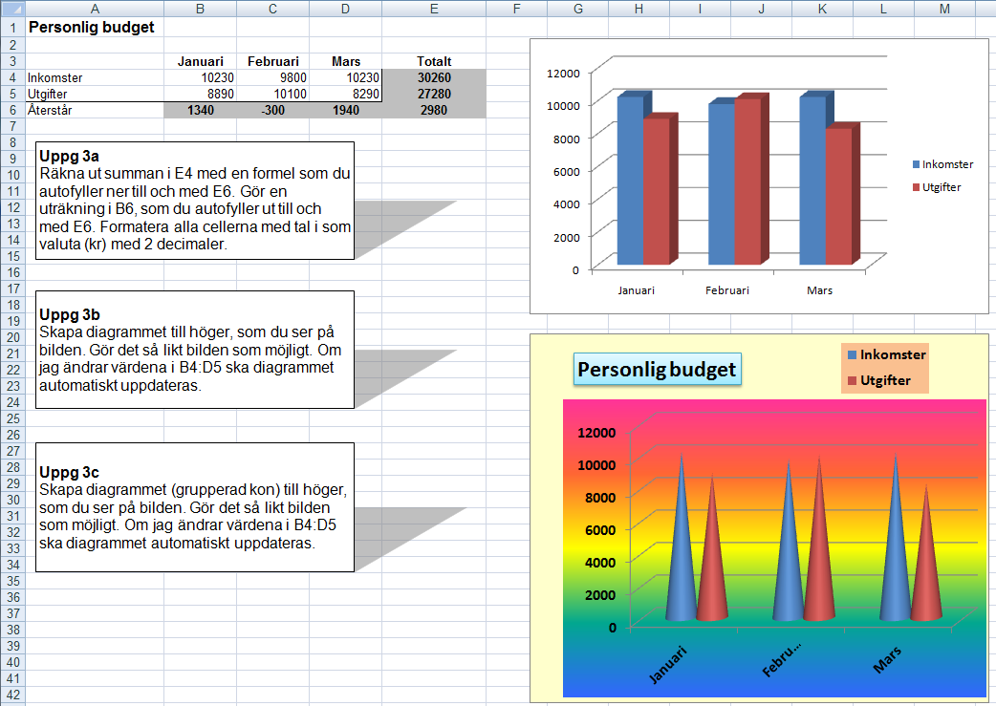

Uppg 3b
Skapa diagrammet till höger, som du ser på bilden. Gör det så likt bilden som möjligt. Om jag ändrar värdena i B4:D5 ska diagrammet automatiskt uppdateras.
(Se bilden till höger)

Uppg 3c
Skapa diagrammet (grupperad kon) till höger, som du ser på bilden. Gör det så likt bilden som möjligt. Om jag ändrar värdena i B4:D5 ska diagrammet automatiskt uppdateras.

Uppg 5
Skriv in och formatera denna uppställning enligt bilden. Om man ändrar värdena i B1 och B2 ska alla C-celler och D-celler automatiskt uppdateras. Se till att du lägger formler i D5 och E5 som går att autofylla ner.
Lägg därefter kantlinjer mellan alla celler. Rubrikcellerna ska stå i Aral 11 kursiv, svart fyllningsfärg och gul teckenfärg.
Se bilden nedan.

